2019_data
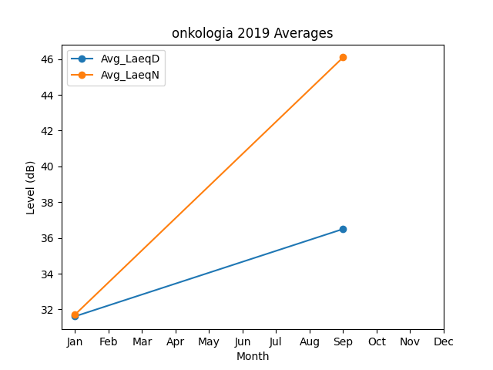
Month | Avg_LaeqD | Avg_LaeqN
1 | 31.614126071 | 31.715081607
9 | 36.5 | 46.1

